Лист1
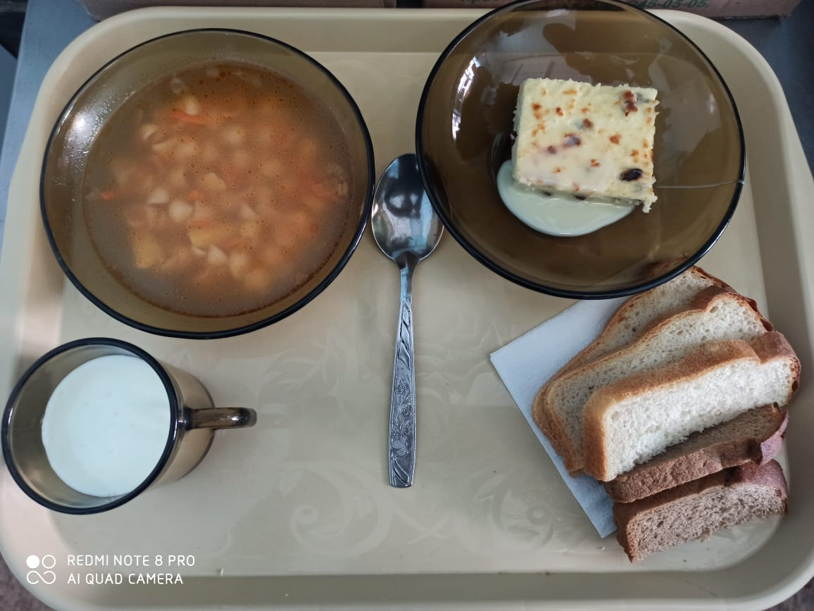
 | МБОУ ООШ №25 имени В.В.Буракова станицы Баракаевской |  |  | Отд./корп |  |  |  | День | 28.02.2022г

Прием пищи | Раздел | № рец. | Блюдо | Выход, г | Цена | Калорийность | Белки | Жиры | Углеводы

5-9 классы | Закуска | 323 | Пудинг из творога | 160 |  | 386.10 | 22.29 | 17.38 | 35.20
 |  | 327 | Молоко сгущенное | 16 |  | 59.04 | 1.29 | 1.53 | 27.90
 | Напиток | 496 | Какао с молоком | 200 |  | 144.00 | 3.60 | 3.30 | 25.00
 | хлеб | 109 | Хлеб ржаной | 28 |  | 34.80 | 1.32 | 0.24 | 10.01
 | Хлеб | 108 | Хлеб пшеничный | 48 |  | 103.40 | 3.34 | 0.35 | 34.21
 |  |  |  |  | 47.38р. | 727.34 | 31.84 | 22.80 | 132.32
Завтрак | Закуска | 323 | Пудинг из творога | 160 |  | 386.10 | 22.29 | 17.38 | 35.20
сотрудники |  | 327 | Молоко сгущенное | 16 |  | 59.04 | 1.29 | 1.53 | 27.90
 | Напиток | 496 | Какао с молоком | 200 |  | 144.00 | 3.60 | 3.30 | 25.00
 | Хлеб | 109 | Хлеб ржаной | 28 |  | 34.80 | 1.32 | 0.24 | 10.01
 | Хлеб | 108 | Хлеб пшеничный | 48 |  | 103.40 | 3.34 | 0.35 | 34.21
 |  |  |  |  | 47.21р. | 727.34 | 31.84 | 22.80 | 132.32
Завтрак | Закуска | 323 | Пудинг из творога | 160 |  | 386.10 | 22.29 | 17.38 | 35.20
Дети ОВЗ, |  | 481 | Молоко сгущенное | 16 |  | 59.04 | 1.29 | 1.53 | 27.90
инвалиды | Напиток | 496 | Какао с молоком | 200 |  | 144.00 | 3.60 | 3.30 | 25.00
 | Хлеб | 109 | Хлеб ржаной йодированный | 28 |  | 34.80 | 1.32 | 0.24 | 10.01
 | Хлеб | 108 | Хлеб пшеничный | 48 |  | 103.40 | 3.34 | 0.35 | 34.21
 | Кисломол изд. | 516 | Йогурт3,2% | 100 |  | 87.50 | 5.08 | 4.38 | 24.50
 |  |  |  |  | 80.45 | 711.44 | 36.92 | 27.18 | 156.82
 | Горячее блюдо | 147 | Суп с макаронными изделиями | 200 |  | 106.81 | 2.38 | 5.08 | 12.9
Обед | Закуска | 323 | Пудинг из творога | 160 |  | 386.10 | 22.29 | 17.38 | 35.20
Дети ОВЗ, |  | 481 | Молоко сгущенное | 16 |  | 59.04 | 1.29 | 1.53 | 27.90
инвалиды | Напиток | 496 | Какао с молоком | 200 |  | 144.00 | 3.60 | 3.30 | 25.00
 | Хлеб | 109 | Хлеб ржаной йодированный | 28 |  | 34.80 | 1.32 | 0.24 | 10.01
 | Хлеб | 108 | Хлеб пшеничный | 48 |  | 103.40 | 3.34 | 0.35 | 34.21
 | Кисломол изд. | 516 | Йогурт3,2% | 100 |  | 87.50 | 5.08 | 4.38 | 24.50
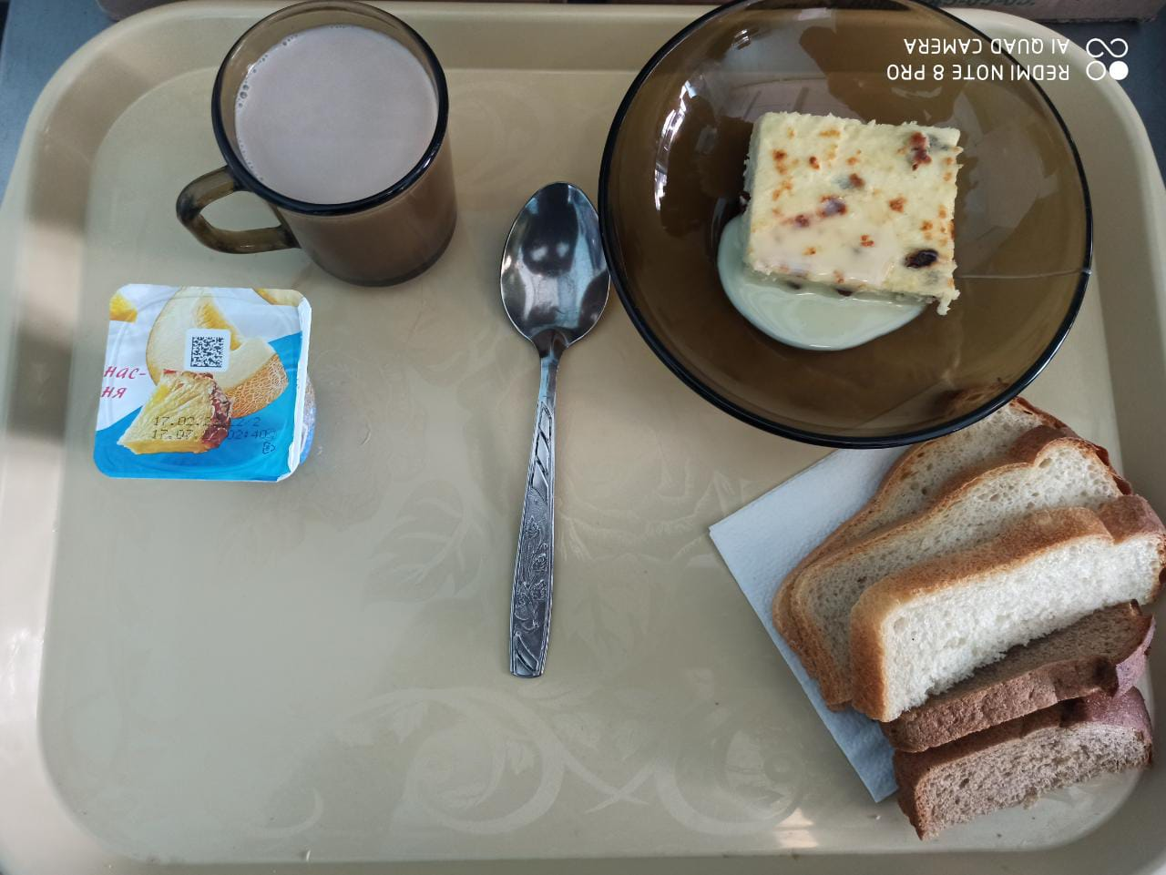
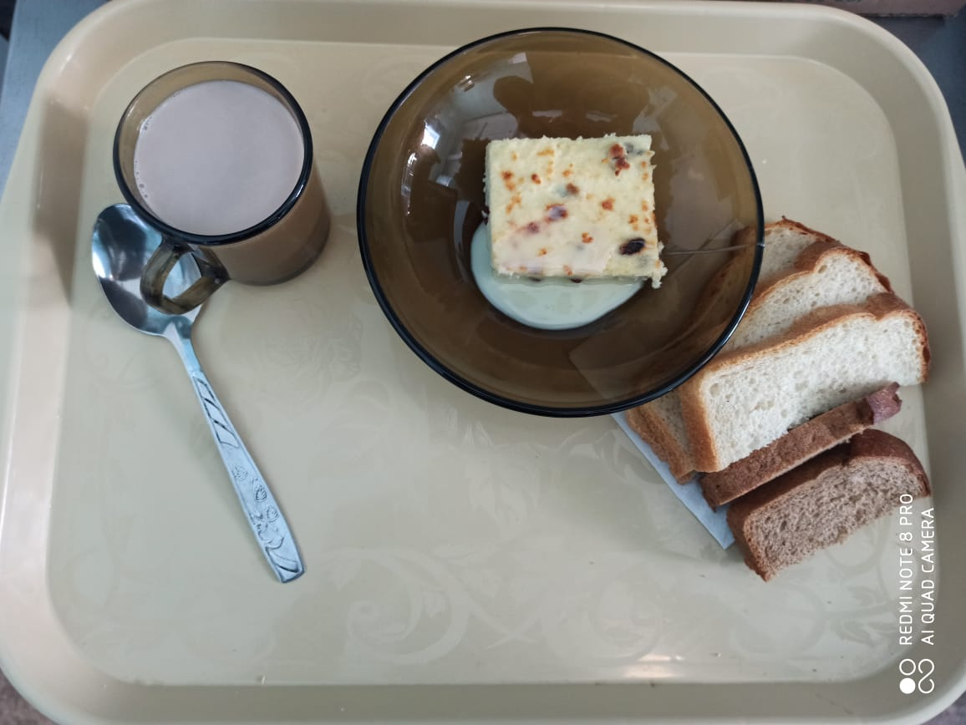
 |  |  |  |  | 53.15 | 818.25 | 35.96 | 31.91 | 135.51

